关系图
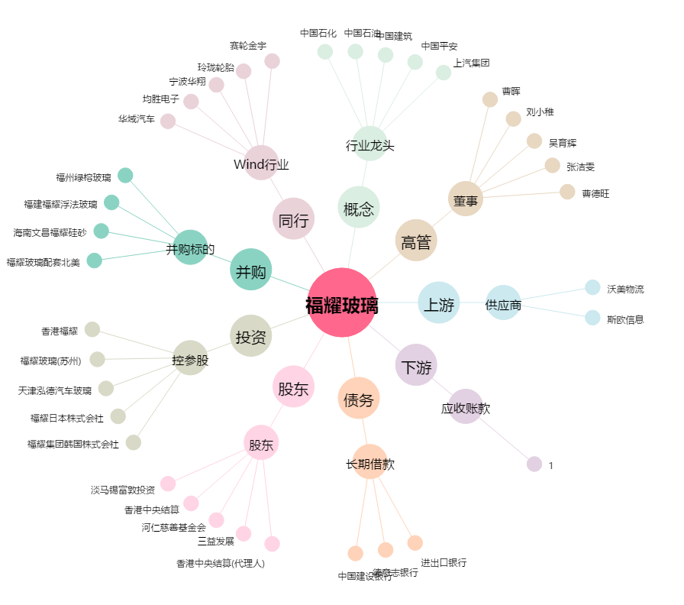
福耀玻璃[600660.SH] - 关系概览图

